상품제안서
하이온 H48 LED 투명 휴대용 핸디 손선풍기 | 상품코드: F31006

 |  |  |  |  |  |  | 02-412-0044 | www.easy1.co.kr
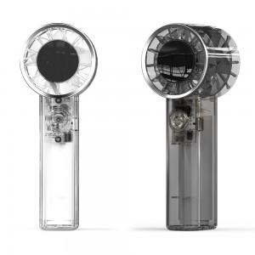

【상세/제작정보】 | *배송비 : 박스당 2,500원(vat포함)

【인쇄/포장옵션】 | 레이저, 컬러필름인쇄 / 포장지포장

【공급단가】 | 수량 | 100~ | 300~ | 500~ | 1,000~ | 3,000~
*VAT별도 | 단가 | 14,820원 | 14,560원 | 14,190원 | 13,830원 | 13,460원

【상품 URL】 | https://dev.easy1.co.kr:443/src/goods_detail.php?gdno=31006

